Blowfish
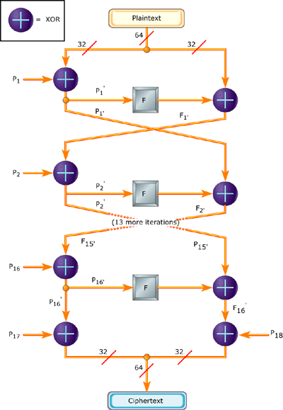
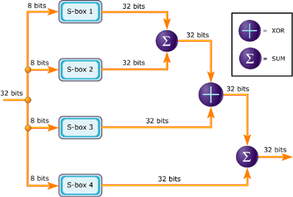
轮数 | 明文操作 |  | 密钥操作
1 | 异或+字节替换
 | 模加+异或 | F
 | 模加+异或
2 | 异或+字节替换
 | 模加+异或 | F
 | 模加+异或
3 | 异或+字节替换
 | 模加+异或 | F
 | 模加+异或
4 | 异或+字节替换
 | 模加+异或 | F
 | 模加+异或
5 | 异或+字节替换
 | 模加+异或 | F
 | 模加+异或
6 | 异或+字节替换
 | 模加+异或 | F
 | 模加+异或
7 | 异或+字节替换
 | 模加+异或 | F
 | 模加+异或
8 | 异或+字节替换
 | 模加+异或 | F
 | 模加+异或
9 | 异或+字节替换
 | 模加+异或 | F
 | 模加+异或
10 | 异或+字节替换
 | 模加+异或 | F
 | 模加+异或
11 | 异或+字节替换
 | 模加+异或 | F
 | 模加+异或
12 | 异或+字节替换
 | 模加+异或 | F
 | 模加+异或
13 | 异或+字节替换
 | 模加+异或 | F
 | 模加+异或
14 | 异或+字节替换
 | 模加+异或 | F
 | 模加+异或
15 | 异或+字节替换
 | 模加+异或 | F
 | 模加+异或
16 | 异或+字节替换
 | 模加+异或 | F
 | 模加+异或
 | 异或
 |  |  |  | 循环次数 | DN | 9975
 |  |  |  | 轮函数 | ASN | 49
 |  |  |  | 阵列轮数 | RCC | 36
 |  |  |  | GRF轮数 | GRN | 128
 |  |  |  | 切换气泡数 | BUB | 9
 |  |  |  | 循环整数 | DNA | 77
 |  |  |  | 循环分数 | DNP | 119
 |  |  |  | 配置整数 | CTA | 1
 |  |  |  | 配置分数 | CTP | 13
 |  |  |  | 整数启动和排空时间 | PEA | 36
 |  |  |  | 分数启动和排空时间 | PEP | 13

 |  |  |  | 计算时间 | Cycle | 25020
 |  |  |  |  | 循环整数 | 172
 |  |  |  |  |  | 149
 |  |  |  |  |  | 24717
 |  |  |  |  | 循环分数 | 163
 |  |  |  |  |  | 140
 |  |  |  |  |  | 303

 |  |  |  | 计算时间 | Cycle | 20015
 |  |  |  |  | 配置整数 | 10010
 |  |  |  |  | 配置切换气泡 | 9
 |  |  |  |  | 配置分数 | 9996

 |  |  |  | 计算效率 | Active | 0.39868105516
 |  |  |  | BPC | Ideal | 0.49837621784

Camellia
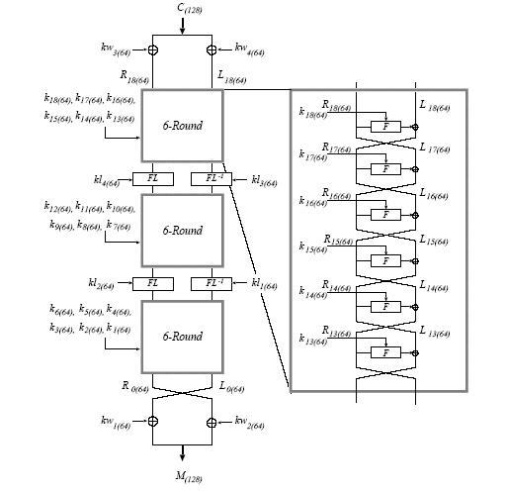
轮数 | 明文操作 |  | 密钥操作
 | 初始异或
1 | 异或+查找替换 | F
 | 置换操作（相当于AES的列混合）+异或

2 | 异或+查找替换 | F
 | 置换操作（相当于AES的列混合）+异或

3 | 异或+查找替换 | F
 | 置换操作（相当于AES的列混合）+异或

4 | 异或+查找替换 | F
 | 置换操作（相当于AES的列混合）+异或

5 | 异或+查找替换 | F
 | 置换操作（相当于AES的列混合）+异或

6 | 异或+查找替换 | F
 | 置换操作（相当于AES的列混合）+异或

7 | 与
 | 移位+异或
 | 或操作+异或
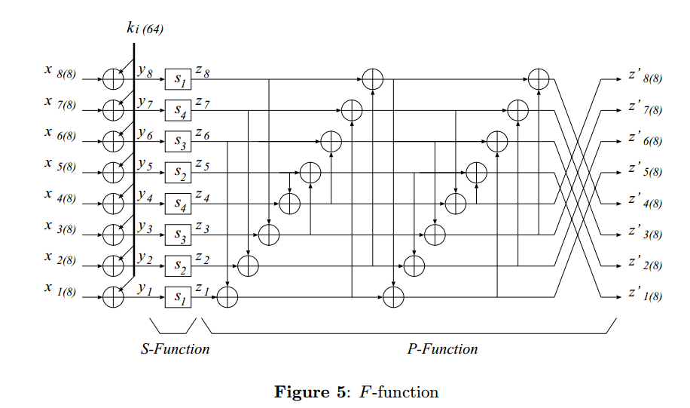
8 | 异或+查找替换 | F
 | 置换操作（相当于AES的列混合）+异或

9 | 异或+查找替换 | F
 | 置换操作（相当于AES的列混合）+异或

10 | 异或+查找替换 | F
 | 置换操作（相当于AES的列混合）+异或

11 | 异或+查找替换 | F
 | 置换操作（相当于AES的列混合）+异或

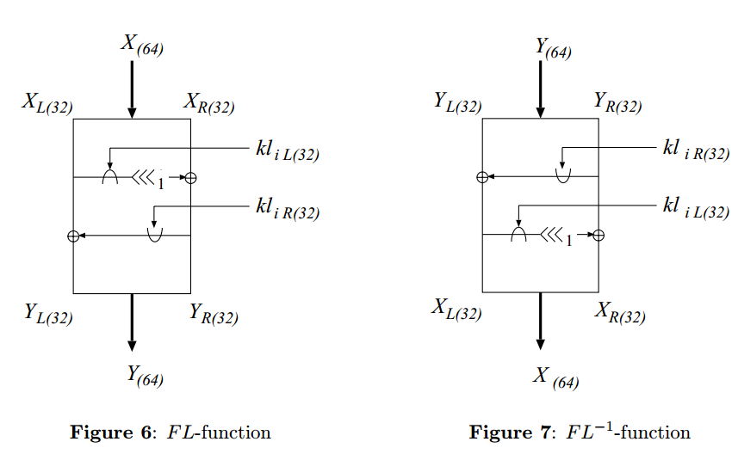
12 | 异或+查找替换 | F
 | 置换操作（相当于AES的列混合）+异或

13 | 异或+查找替换 | F
 | 置换操作（相当于AES的列混合）+异或

14 | 与
 | 移位+异或
 | 或操作+异或
15 | 异或+查找替换 | F
 | 置换操作（相当于AES的列混合）+异或

16 | 异或+查找替换 | F
 | 置换操作（相当于AES的列混合）+异或

17 | 异或+查找替换 | F
 | 置换操作（相当于AES的列混合）+异或

18 | 异或+查找替换 | F
 | 置换操作（相当于AES的列混合）+异或

19 | 异或+查找替换 | F
 | 置换操作（相当于AES的列混合）+异或

20 | 异或+查找替换 | F
 | 置换操作（相当于AES的列混合）+异或

 | 结束异或
 |  |  | 循环次数 | DN | 9975
 |  |  | 轮函数 | ASN | 80
 |  |  | 阵列轮数 | RCC | 35
 |  |  | GRF轮数 | GRN | 128
 |  |  | 切换气泡数 | BUB | 9
 |  |  | 循环整数 | DNA | 77
 |  |  | 循环分数 | DNP | 119
 |  |  | 配置整数 | CTA | 2
 |  |  | 配置分数 | CTP | 10
 |  |  | 整数启动和排空时间 | PEA | 35
 |  |  | 分数启动和排空时间 | PEP | 10

 |  |  | 计算时间 | Cycle | 38037
 |  |  |  | 循环整数 | 342
 |  |  |  |  | 146
 |  |  |  |  | 37576
 |  |  |  | 循环分数 | 324
 |  |  |  |  | 137
 |  |  |  |  | 461

 |  |  | 计算时间 | Cycle | 30029
 |  |  |  | 配置整数 | 20018
 |  |  |  | 配置切换气泡 | 18
 |  |  |  | 配置分数 | 9993

 |  |  | 计算效率 | Active | 0.26224465652
 |  |  | BPC | Ideal | 0.33217889374

CAST128
轮数 | 明文操作 | 密钥操作
1 | 异或+移位
 | 字节替换
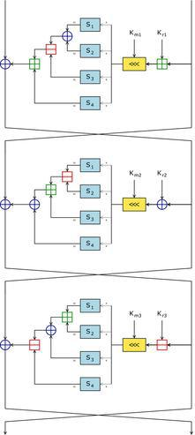
 | 模加法
 | 模减法+异或
 | 模加法
2 | 模加法
 | 移位
 | 字节替换
 | 模减法+异或
 | 模加法
 | 模加法
3 | 模减法
 | 移位
 | 字节替换+异或
 | 模加法
 | 模减法
 | 模加法
4 | 异或+移位
 | 字节替换
 | 模加法
 | 模减法+异或
 | 模加法
5 | 模加法
 | 移位
 | 字节替换
 | 模减法+异或
 | 模加法
 | 模加法
6 | 模减法
 | 移位
 | 字节替换+异或
 | 模加法
 | 模减法
 | 模加法
7 | 异或+移位
 | 字节替换
 | 模加法
 | 模减法+异或
 | 模加法
8 | 模加法
 | 移位
 | 字节替换
 | 模减法+异或
 | 模加法
 | 模加法
9 | 模减法
 | 移位
 | 字节替换+异或
 | 模加法
 | 模减法
 | 模加法
10 | 异或+移位
 | 字节替换
 | 模加法
 | 模减法+异或
 | 模加法
11 | 模加法
 | 移位
 | 字节替换
 | 模减法+异或
 | 模加法
 | 模加法
12 | 模减法
 | 移位
 | 字节替换+异或
 | 模加法
 | 模减法
 | 模加法
13 | 异或+移位
 | 字节替换
 | 模加法
 | 模减法+异或
 | 模加法
14 | 模加法
 | 移位
 | 字节替换
 | 模减法+异或
 | 模加法
 | 模加法
15 | 模减法
 | 移位
 | 字节替换+异或
 | 模加法
 | 模减法
 | 模加法
16 | 异或+移位
 | 字节替换
 | 模加法
 | 模减法+异或
 | 模加法

 |  |  | 循环次数 | DN | 9975
 |  |  | 轮函数 | ASN | 90
 |  |  | 阵列轮数 | RCC | 35
 |  |  | GRF轮数 | GRN | 128
 |  |  | 切换气泡数 | BUB | 9
 |  |  | 循环整数 | DNA | 77
 |  |  | 循环分数 | DNP | 119
 |  |  | 配置整数 | CTA | 2
 |  |  | 配置分数 | CTP | 20
 |  |  | 整数启动和排空时间 | PEA | 35
 |  |  | 分数启动和排空时间 | PEP | 20

 |  |  | 计算时间 | Cycle | 38817
 |  |  |  | 循环整数 | 342
 |  |  |  |  | 156
 |  |  |  |  | 38346
 |  |  |  | 循环分数 | 324
 |  |  |  |  | 147
 |  |  |  |  | 471

 |  |  | 计算时间 | Cycle | 30039
 |  |  |  | 配置整数 | 20018
 |  |  |  | 配置切换气泡 | 18
 |  |  |  | 配置分数 | 10003

 |  |  | 计算效率 | Active | 0.25697503671
 |  |  | BPC | Ideal | 0.3320683112

DES
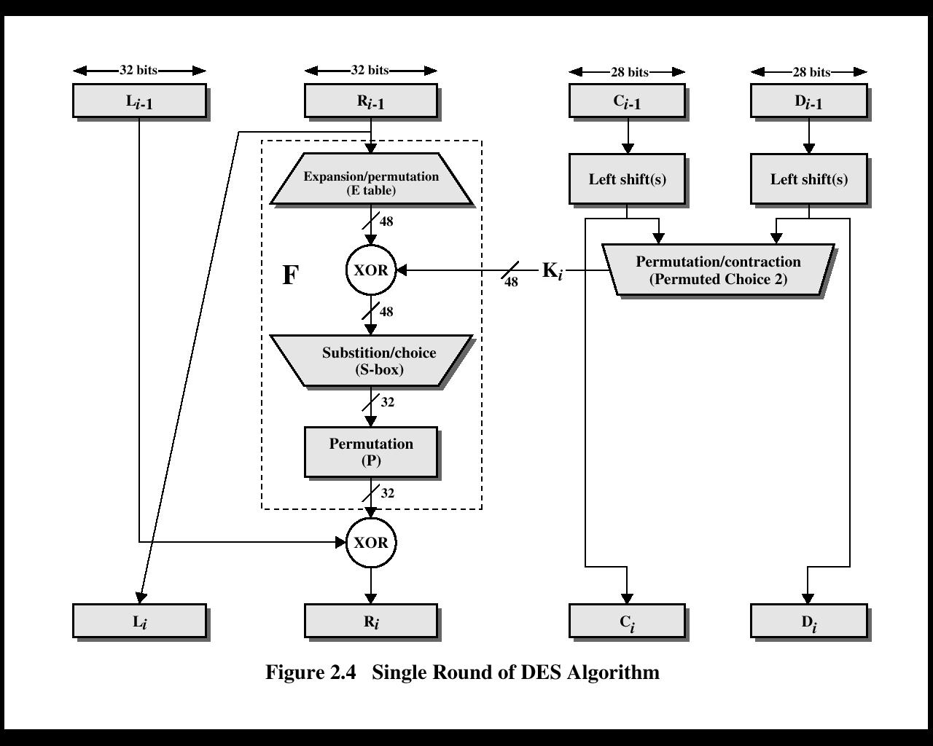
轮数 | 明文操作 | 密钥操作
 | 初始置换
1 | 扩展交换
 | 异或+字节替换
 | 交换+异或
2 | 扩展交换
 | 异或+字节替换
 | 交换+异或
3 | 扩展交换
 | 异或+字节替换
 | 交换+异或
4 | 扩展交换
 | 异或+字节替换
 | 交换+异或
5 | 扩展交换
 | 异或+字节替换
 | 交换+异或
6 | 扩展交换
 | 异或+字节替换
 | 交换+异或
7 | 扩展交换
 | 异或+字节替换
 | 交换+异或
8 | 扩展交换
 | 异或+字节替换
 | 交换+异或
9 | 扩展交换
 | 异或+字节替换
 | 交换+异或
10 | 扩展交换
 | 异或+字节替换
 | 交换+异或
11 | 扩展交换
 | 异或+字节替换
 | 交换+异或
12 | 扩展交换
 | 异或+字节替换
 | 交换+异或
13 | 扩展交换
 | 异或+字节替换
 | 交换+异或
14 | 扩展交换
 | 异或+字节替换
 | 交换+异或
15 | 扩展交换
 | 异或+字节替换
 | 交换+异或
16 | 扩展交换
 | 异或+字节替换
 | 交换+异或
 | 最终置换

 |  |  | 循环次数 | DN | 9975
 |  |  | 轮函数 | ASN | 50
 |  |  | 阵列轮数 | RCC | 35
 |  |  | GRF轮数 | GRN | 128
 |  |  | 切换气泡数 | BUB | 9
 |  |  | 循环整数 | DNA | 77
 |  |  | 循环分数 | DNP | 119
 |  |  | 配置整数 | CTA | 1
 |  |  | 配置分数 | CTP | 15
 |  |  | 整数启动和排空时间 | PEA | 35
 |  |  | 分数启动和排空时间 | PEP | 15

 |  |  | 计算时间 | Cycle | 25098
 |  |  |  | 循环整数 | 171
 |  |  |  |  | 151
 |  |  |  |  | 24794
 |  |  |  | 循环分数 | 162
 |  |  |  |  | 142
 |  |  |  |  | 304

 |  |  | 计算时间 | Cycle | 20016
 |  |  |  | 配置整数 | 10009
 |  |  |  | 配置切换气泡 | 9
 |  |  |  | 配置分数 | 9998

 |  |  | 计算效率 | Active | 0.39744202725
 |  |  | BPC | Ideal | 0.49835131894

GOST
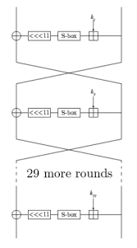
轮数 | 明文操作 | 密钥操作
1 | 模密钥加+字节替换
 | 左移11bit+异或
2 | 模密钥加+字节替换
 | 左移11bit+异或
3 | 模密钥加+字节替换
Gost算法对加密数据采用64位分组，256位密钥，32轮简单迭代
 | 左移11bit+异或
4 | 模密钥加+字节替换
 | 左移11bit+异或
5 | 模密钥加+字节替换
 | 左移11bit+异或
6 | 模密钥加+字节替换
 | 左移11bit+异或
7 | 模密钥加+字节替换
 | 左移11bit+异或
8 | 模密钥加+字节替换
 | 左移11bit+异或
9 | 模密钥加+字节替换
 | 左移11bit+异或
10 | 模密钥加+字节替换
 | 左移11bit+异或
11 | 模密钥加+字节替换
 | 左移11bit+异或
12 | 模密钥加+字节替换
 | 左移11bit+异或
13 | 模密钥加+字节替换
 | 左移11bit+异或
14 | 模密钥加+字节替换
 | 左移11bit+异或
15 | 模密钥加+字节替换
 | 左移11bit+异或
16 | 模密钥加+字节替换
 | 左移11bit+异或
17 | 模密钥加+字节替换
 | 左移11bit+异或
18 | 模密钥加+字节替换
 | 左移11bit+异或
19 | 模密钥加+字节替换
 | 左移11bit+异或
20 | 模密钥加+字节替换
 | 左移11bit+异或
21 | 模密钥加+字节替换
 | 左移11bit+异或
22 | 模密钥加+字节替换
 | 左移11bit+异或
23 | 模密钥加+字节替换
 | 左移11bit+异或
24 | 模密钥加+字节替换
 | 左移11bit+异或
25 | 模密钥加+字节替换
 | 左移11bit+异或
26 | 模密钥加+字节替换
 | 左移11bit+异或
27 | 模密钥加+字节替换
 | 左移11bit+异或
28 | 模密钥加+字节替换
 | 左移11bit+异或
29 | 模密钥加+字节替换
 | 左移11bit+异或
30 | 模密钥加+字节替换
 | 左移11bit+异或
31 | 模密钥加+字节替换
 | 左移11bit+异或
32 | 模密钥加+字节替换
 | 左移11bit+异或

 |  |  | 循环次数 | DN | 9975
 |  |  | 轮函数 | ASN | 64
 |  |  | 阵列轮数 | RCC | 40
 |  |  | GRF轮数 | GRN | 128
 |  |  | 切换气泡数 | BUB | 10
 |  |  | 循环整数 | DNA | 77
 |  |  | 循环分数 | DNP | 119
 |  |  | 配置整数 | CTA | 1
 |  |  | 配置分数 | CTP | 24
 |  |  | 整数启动和排空时间 | PEA | 40
 |  |  | 分数启动和排空时间 | PEP | 24

 |  |  | 计算时间 | Cycle | 26346
 |  |  |  | 循环整数 | 177
 |  |  |  |  | 161
 |  |  |  |  | 26026
 |  |  |  | 循环分数 | 168
 |  |  |  |  | 152
 |  |  |  |  | 320

 |  |  | 计算时间 | Cycle | 20032
 |  |  |  | 配置整数 | 10014
 |  |  |  | 配置切换气泡 | 10
 |  |  |  | 配置分数 | 10008

 |  |  | 计算效率 | Active | 0.37861534958
 |  |  | BPC | Ideal | 0.49795327476

KASUMI
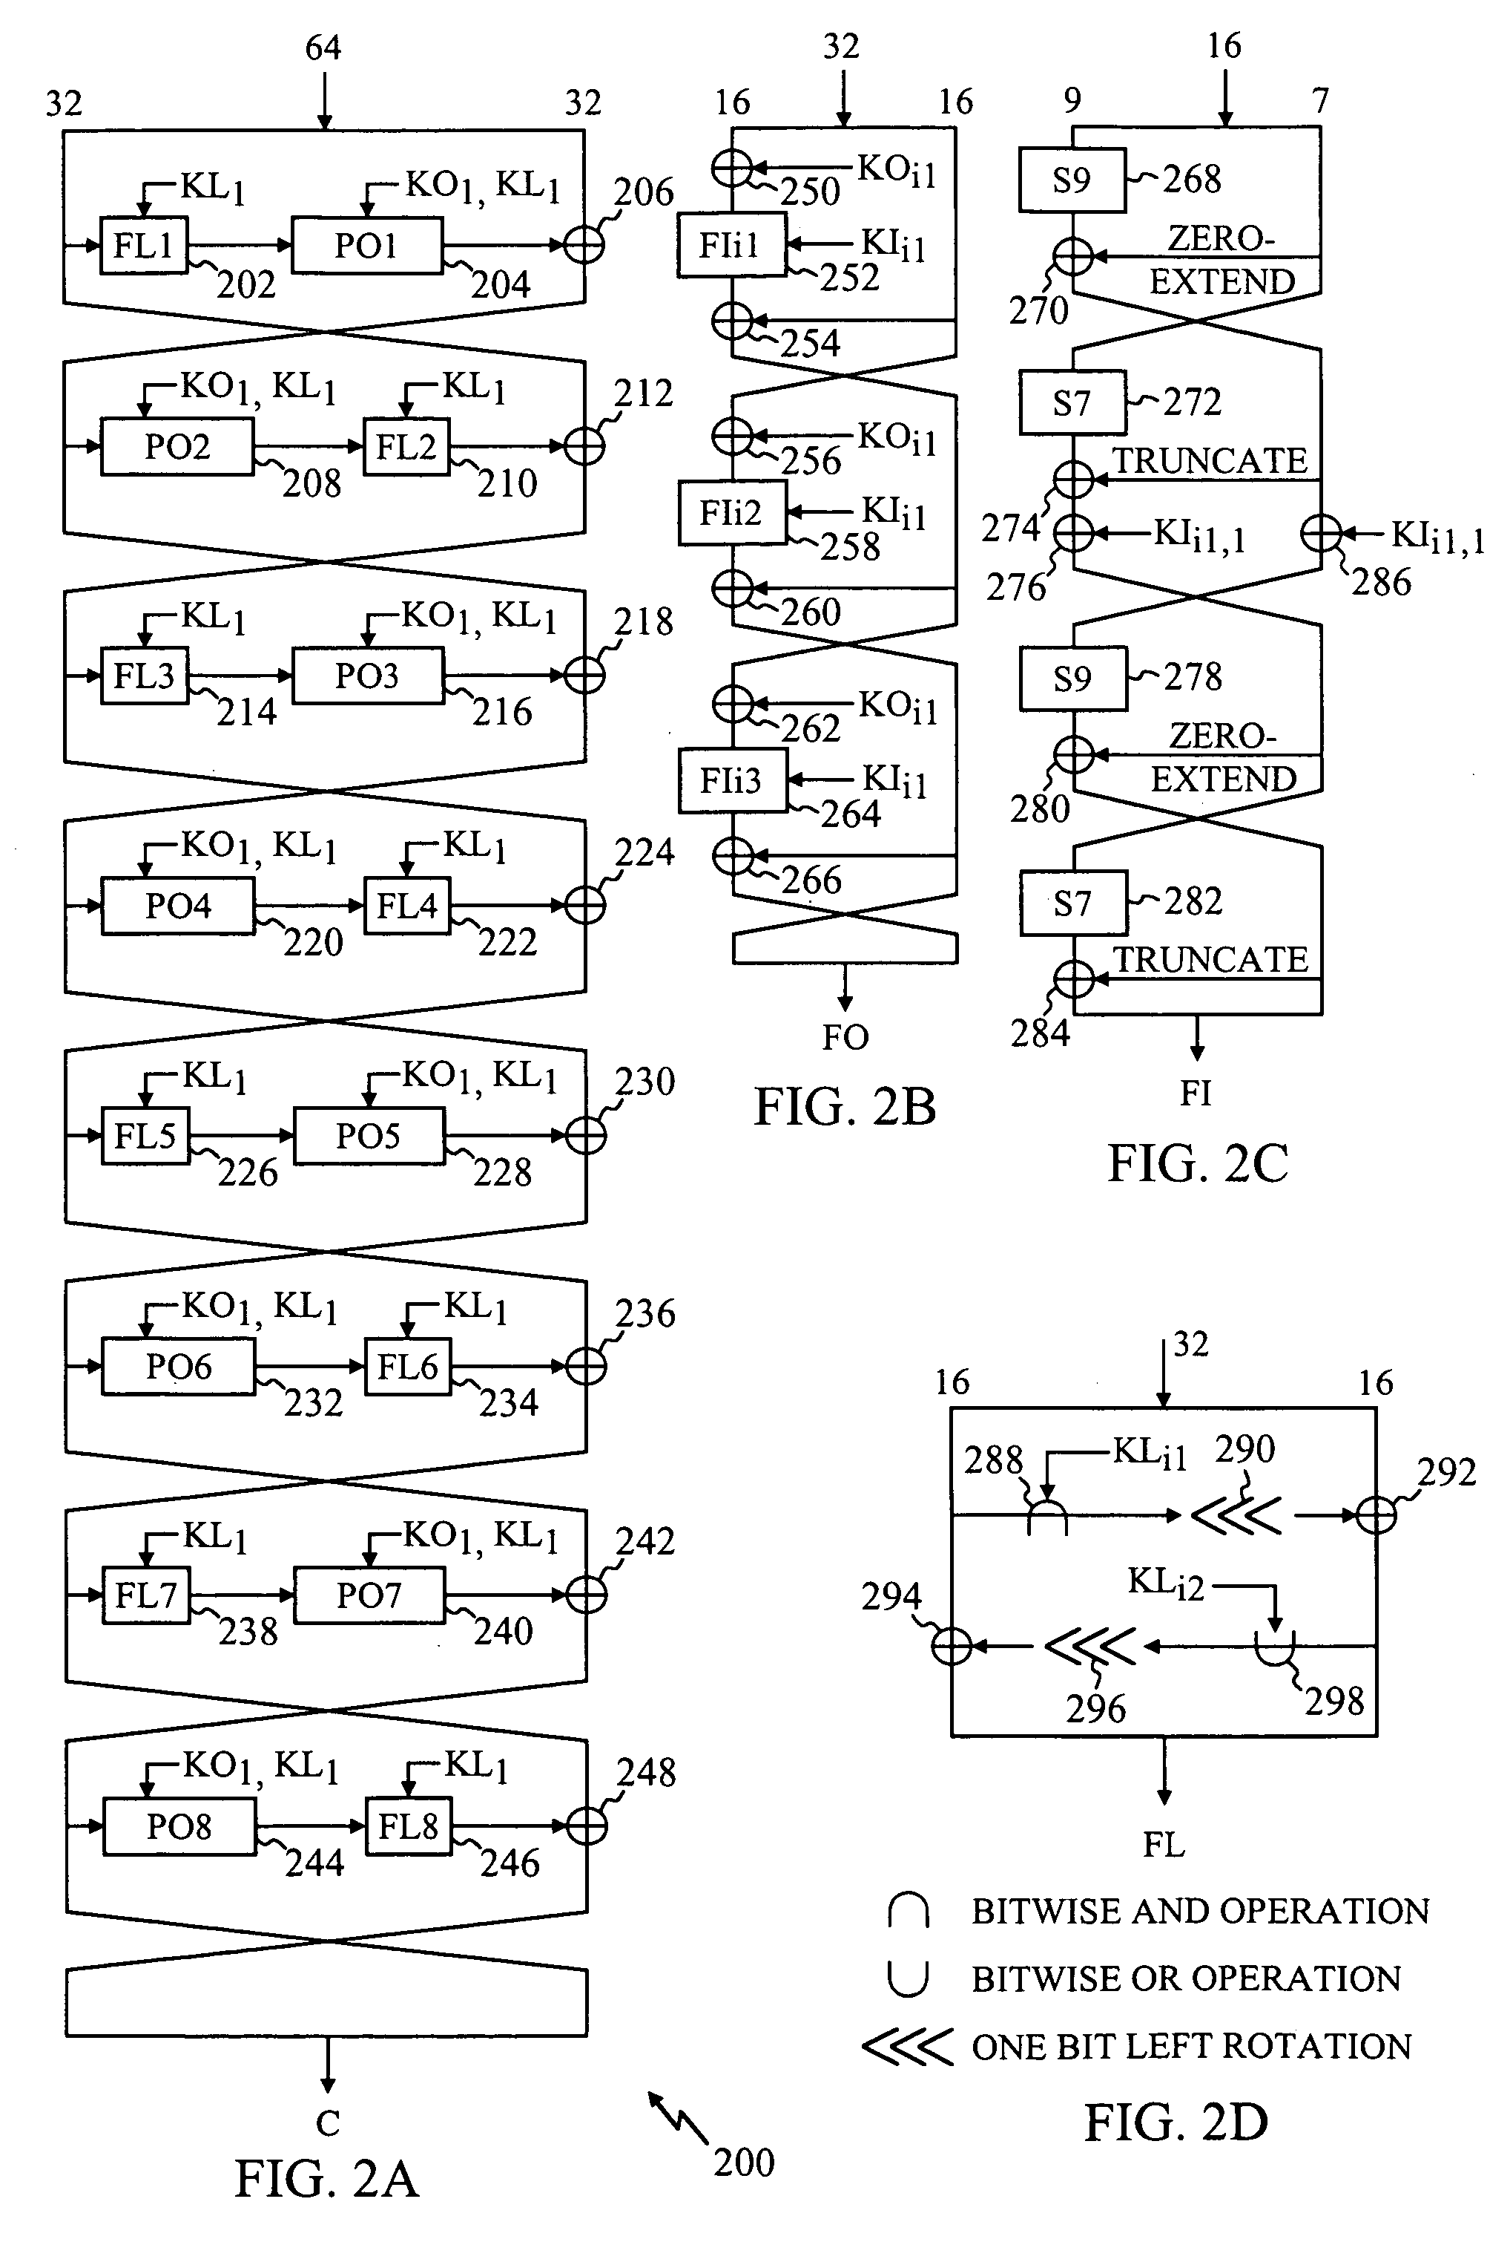
轮数 | 明文操作 |  |  | 密钥操作
1 | 与操作 | FL
 | 左移+异或
 | 或操作+左移
 | 异或+异或
 | S9替换+异或 |  | FI
 | 异或+S9替换
 | 异或+异或
 | 异或+异或
 | S9替换+异或 |  | FI
 | 异或+S9替换
 | 异或+异或
 | 异或+异或
2 | 与操作 | FL
 | 左移+异或
 | 或操作+左移
 | 异或+异或
 | S9替换+异或 |  | FI
 | 异或+S9替换
 | 异或+异或
 | 异或+异或
 | S9替换+异或 |  | FI
 | 异或+S9替换
 | 异或+异或
 | 异或+异或
3 | 与操作 | FL
 | 左移+异或
 | 或操作+左移
 | 异或+异或
 | S9替换+异或 |  | FI
 | 异或+S9替换
 | 异或+异或
 | 异或+异或
 | S9替换+异或 |  | FI
 | 异或+S9替换
 | 异或+异或
 | 异或+异或
4 | 与操作 | FL
 | 左移+异或
 | 或操作+左移
 | 异或+异或
 | S9替换+异或 |  | FI
 | 异或+S9替换
 | 异或+异或
 | 异或+异或
 | S9替换+异或 |  | FI
 | 异或+S9替换
 | 异或+异或
 | 异或+异或
5 | 与操作 | FL
 | 左移+异或
 | 或操作+左移
 | 异或+异或
 | S9替换+异或 |  | FI
 | 异或+S9替换
 | 异或+异或
 | 异或+异或
 | S9替换+异或 |  | FI
 | 异或+S9替换
 | 异或+异或
 | 异或+异或
6 | 与操作 | FL
 | 左移+异或
 | 或操作+左移
 | 异或+异或
 | S9替换+异或 |  | FI
 | 异或+S9替换
 | 异或+异或
 | 异或+异或
 | S9替换+异或 |  | FI
 | 异或+S9替换
 | 异或+异或
 | 异或+异或

 |  |  |  | 循环次数 | DN | 9975
 |  |  |  | 轮函数 | ASN | 72
 |  |  |  | 阵列轮数 | RCC | 23
 |  |  |  | GRF轮数 | GRN | 128
 |  |  |  | 切换气泡数 | BUB | 6
 |  |  |  | 循环整数 | DNA | 77
 |  |  |  | 循环分数 | DNP | 119
 |  |  |  | 配置整数 | CTA | 3
 |  |  |  | 配置分数 | CTP | 3
 |  |  |  | 整数启动和排空时间 | PEA | 23
 |  |  |  | 分数启动和排空时间 | PEP | 3

 |  |  |  | 计算时间 | Cycle | 47076
 |  |  |  |  | 循环整数 | 468
 |  |  |  |  |  | 136
 |  |  |  |  |  | 46508
 |  |  |  |  | 循环分数 | 441
 |  |  |  |  |  | 127
 |  |  |  |  |  | 568

 |  |  |  | 计算时间 | Cycle | 39992
 |  |  |  |  | 配置整数 | 29991
 |  |  |  |  | 配置切换气泡 | 18
 |  |  |  |  | 配置分数 | 9983

 |  |  |  | 计算效率 | Active | 0.21189140964
 |  |  |  | BPC | Ideal | 0.24942488498

RC5
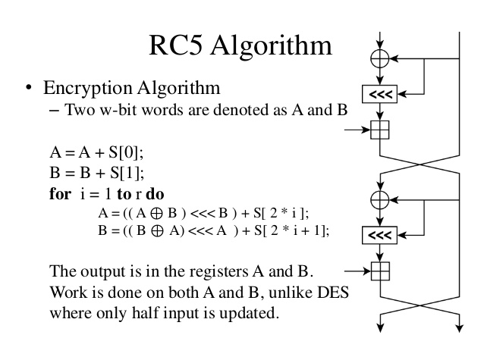
RC5是种比较新的算法，Rivest设计了RC5的一种特殊的实现方式，因此RC5算法有一个面向字的结构：RC5-w/r/b，这里w是字长其值可以是16、32或64对于不同的字长明文和密文块的分组长度为2w位，r是加密轮数，b是密钥字节长度。由于RC5一个分组长度可变的密码算法，为了便于说明在本文中主要是针对64位的分组w=32进行处理的，下面详细说明了RC5加密解密的处理过程：
轮数 | 明文操作 | 密钥操作
1 | 异或+移位
 | 模加+异或
 | 移位
 | 模加
2 | 异或+移位
 | 模加+异或
 | 移位
 | 模加
3 | 异或+移位
 | 模加+异或
 | 移位
 | 模加
4 | 异或+移位
 | 模加+异或
 | 移位
 | 模加
5 | 异或+移位
 | 模加+异或
 | 移位
 | 模加
6 | 异或+移位
 | 模加+异或
 | 移位
 | 模加
7 | 异或+移位
 | 模加+异或
 | 移位
 | 模加
8 | 异或+移位
 | 模加+异或
 | 移位
 | 模加
9 | 异或+移位
 | 模加+异或
 | 移位
 | 模加
10 | 异或+移位
 | 模加+异或
 | 移位
 | 模加
11 | 异或+移位
 | 模加+异或
 | 移位
 | 模加
12 | 异或+移位
 | 模加+异或
 | 移位
 | 模加

 |  |  | 循环次数 | DN | 9975
 |  |  | 轮函数 | ASN | 48
 |  |  | 阵列轮数 | RCC | 36
 |  |  | GRF轮数 | GRN | 128
 |  |  | 切换气泡数 | BUB | 9
 |  |  | 循环整数 | DNA | 77
 |  |  | 循环分数 | DNP | 119
 |  |  | 配置整数 | CTA | 1
 |  |  | 配置分数 | CTP | 12
 |  |  | 整数启动和排空时间 | PEA | 36
 |  |  | 分数启动和排空时间 | PEP | 12

 |  |  | 计算时间 | Cycle | 24942
 |  |  |  | 循环整数 | 172
 |  |  |  |  | 148
 |  |  |  |  | 24640
 |  |  |  | 循环分数 | 163
 |  |  |  |  | 139
 |  |  |  |  | 302

 |  |  | 计算时间 | Cycle | 20014
 |  |  |  | 配置整数 | 10010
 |  |  |  | 配置切换气泡 | 9
 |  |  |  | 配置分数 | 9995

 |  |  | 计算效率 | Active | 0.39992783257
 |  |  | BPC | Ideal | 0.49840111922

Twofish
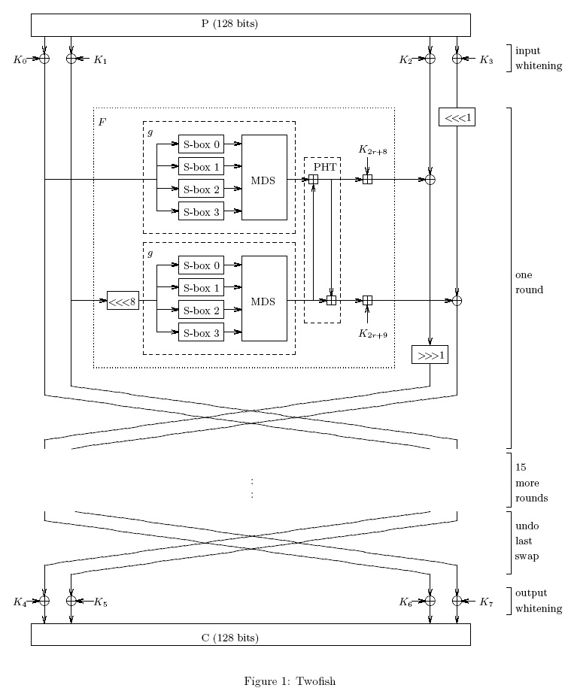
轮数 | 明文操作 |  |  | 密钥操作
 | 初始异或
1 | 左移8bit | F
 | 替换 |  | g
 | 列混淆（矩阵相乘）

 | 模加 |  | PHT
 | 模加
 | 模加
 | 异或+右移位
2 | 左移8bit | F
 | 替换 |  | g
 | 列混淆（矩阵相乘）

 | 模加 |  | PHT
 | 模加
 | 模加
 | 异或+右移位
3 | 左移8bit | F
 | 替换 |  | g
 | 列混淆（矩阵相乘）

 | 模加 |  | PHT
 | 模加
 | 模加
 | 异或+右移位
4 | 左移8bit | F
 | 替换 |  | g
 | 列混淆（矩阵相乘）

 | 模加 |  | PHT
 | 模加
 | 模加
 | 异或+右移位
5 | 左移8bit | F
 | 替换 |  | g
 | 列混淆（矩阵相乘）

 | 模加 |  | PHT
 | 模加
 | 模加
 | 异或+右移位
6 | 左移8bit | F
 | 替换 |  | g
 | 列混淆（矩阵相乘）

 | 模加 |  | PHT
 | 模加
 | 模加
 | 异或+右移位
7 | 左移8bit | F
 | 替换 |  | g
 | 列混淆（矩阵相乘）

 | 模加 |  | PHT
 | 模加
 | 模加
 | 异或+右移位
8 | 左移8bit | F
 | 替换 |  | g
 | 列混淆（矩阵相乘）

 | 模加 |  | PHT
 | 模加
 | 模加
 | 异或+右移位
9 | 左移8bit | F
 | 替换 |  | g
 | 列混淆（矩阵相乘）

 | 模加 |  | PHT
 | 模加
 | 模加
 | 异或+右移位
10 | 左移8bit | F
 | 替换 |  | g
 | 列混淆（矩阵相乘）

 | 模加 |  | PHT
 | 模加
 | 模加
 | 异或+右移位
11 | 左移8bit | F
 | 替换 |  | g
 | 列混淆（矩阵相乘）

 | 模加 |  | PHT
 | 模加
 | 模加
 | 异或+右移位
12 | 左移8bit | F
 | 替换 |  | g
 | 列混淆（矩阵相乘）

 | 模加 |  | PHT
 | 模加
 | 模加
 | 异或+右移位
13 | 左移8bit | F
 | 替换 |  | g
 | 列混淆（矩阵相乘）

 | 模加 |  | PHT
 | 模加
 | 模加
 | 异或+右移位
14 | 左移8bit | F
 | 替换 |  | g
 | 列混淆（矩阵相乘）

 | 模加 |  | PHT
 | 模加
 | 模加
 | 异或+右移位
15 | 左移8bit | F
 | 替换 |  | g
 | 列混淆（矩阵相乘）

 | 模加 |  | PHT
 | 模加
 | 模加
 | 异或+右移位
16 | 左移8bit | F
 | 替换 |  | g
 | 列混淆（矩阵相乘）

 | 模加 |  | PHT
 | 模加
 | 模加
 | 异或+右移位
 | 结束异或

 |  |  |  | 循环次数 | DN | 9975
 |  |  |  | 轮函数 | ASN | 130
 |  |  |  | 阵列轮数 | RCC | 37
 |  |  |  | GRF轮数 | GRN | 128
 |  |  |  | 切换气泡数 | BUB | 10
 |  |  |  | 循环整数 | DNA | 77
 |  |  |  | 循环分数 | DNP | 119
 |  |  |  | 配置整数 | CTA | 3
 |  |  |  | 配置分数 | CTP | 19
 |  |  |  | 整数启动和排空时间 | PEA | 37
 |  |  |  | 分数启动和排空时间 | PEP | 19

 |  |  |  | 计算时间 | Cycle | 52848
 |  |  |  |  | 循环整数 | 522
 |  |  |  |  |  | 156
 |  |  |  |  |  | 52206
 |  |  |  |  | 循环分数 | 495
 |  |  |  |  |  | 147
 |  |  |  |  |  | 642

 |  |  |  | 计算时间 | Cycle | 40066
 |  |  |  |  | 配置整数 | 30033
 |  |  |  |  | 配置切换气泡 | 30
 |  |  |  |  | 配置分数 | 10003

 |  |  |  | 计算效率 | Active | 0.18874886467
 |  |  |  | BPC | Ideal | 0.24896420906

SM4
轮数 | 明文操作 |  | 密钥操作
1 | 异或+异或
 | 字节替换 | r置换
 | 左移位+异或 | L置换
 | 异或+异或
 | 异或
2 | 异或+异或
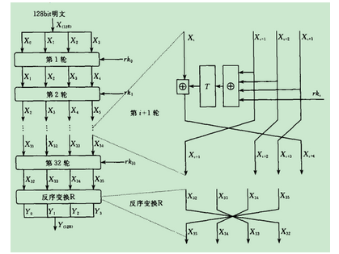
 | 字节替换 | r置换
 | 左移位+异或 | L置换
 | 异或+异或
 | 异或
3 | 异或+异或
 | 字节替换 | r置换
 | 左移位+异或 | L置换
 | 异或+异或
 | 异或
4 | 异或+异或
 | 字节替换 | r置换
 | 左移位+异或 | L置换
 | 异或+异或
 | 异或
5 | 异或+异或
 | 字节替换 | r置换
 | 左移位+异或 | L置换
 | 异或+异或
 | 异或
6 | 异或+异或
 | 字节替换 | r置换
 | 左移位+异或 | L置换
 | 异或+异或
 | 异或
7 | 异或+异或
 | 字节替换 | r置换
 | 左移位+异或 | L置换
 | 异或+异或
 | 异或
8 | 异或+异或
 | 字节替换 | r置换
 | 左移位+异或 | L置换
 | 异或+异或
 | 异或
9 | 异或+异或
 | 字节替换 | r置换
 | 左移位+异或 | L置换
 | 异或+异或
 | 异或
10 | 异或+异或
 | 字节替换 | r置换
 | 左移位+异或 | L置换
 | 异或+异或
 | 异或
11 | 异或+异或
 | 字节替换 | r置换
 | 左移位+异或 | L置换
 | 异或+异或
 | 异或
12 | 异或+异或
 | 字节替换 | r置换
 | 左移位+异或 | L置换
 | 异或+异或
 | 异或
13 | 异或+异或
 | 字节替换 | r置换
 | 左移位+异或 | L置换
 | 异或+异或
 | 异或
14 | 异或+异或
 | 字节替换 | r置换
 | 左移位+异或 | L置换
 | 异或+异或
 | 异或
15 | 异或+异或
 | 字节替换 | r置换
 | 左移位+异或 | L置换
 | 异或+异或
 | 异或
16 | 异或+异或
 | 字节替换 | r置换
 | 左移位+异或 | L置换
 | 异或+异或
 | 异或
17 | 异或+异或
 | 字节替换 | r置换
 | 左移位+异或 | L置换
 | 异或+异或
 | 异或
18 | 异或+异或
 | 字节替换 | r置换
 | 左移位+异或 | L置换
 | 异或+异或
 | 异或
19 | 异或+异或
 | 字节替换 | r置换
 | 左移位+异或 | L置换
 | 异或+异或
 | 异或
20 | 异或+异或
 | 字节替换 | r置换
 | 左移位+异或 | L置换
 | 异或+异或
 | 异或
21 | 异或+异或
 | 字节替换 | r置换
 | 左移位+异或 | L置换
 | 异或+异或
 | 异或
22 | 异或+异或
 | 字节替换 | r置换
 | 左移位+异或 | L置换
 | 异或+异或
 | 异或
23 | 异或+异或
 | 字节替换 | r置换
 | 左移位+异或 | L置换
 | 异或+异或
 | 异或
24 | 异或+异或
 | 字节替换 | r置换
 | 左移位+异或 | L置换
 | 异或+异或
 | 异或
25 | 异或+异或
 | 字节替换 | r置换
 | 左移位+异或 | L置换
 | 异或+异或
 | 异或
26 | 异或+异或
 | 字节替换 | r置换
 | 左移位+异或 | L置换
 | 异或+异或
 | 异或
27 | 异或+异或
 | 字节替换 | r置换
 | 左移位+异或 | L置换
 | 异或+异或
 | 异或
28 | 异或+异或
 | 字节替换 | r置换
 | 左移位+异或 | L置换
 | 异或+异或
 | 异或
29 | 异或+异或
 | 字节替换 | r置换
 | 左移位+异或 | L置换
 | 异或+异或
 | 异或
30 | 异或+异或
 | 字节替换 | r置换
 | 左移位+异或 | L置换
 | 异或+异或
 | 异或
31 | 异或+异或
 | 字节替换 | r置换
 | 左移位+异或 | L置换
 | 异或+异或
 | 异或
32 | 异或+异或
 | 字节替换 | r置换
 | 左移位+异或 | L置换
 | 异或+异或
 | 异或

 |  |  | 循环次数 | DN | 9975
 |  |  | 轮函数 | ASN | 160
 |  |  | 阵列轮数 | RCC | 40
 |  |  | GRF轮数 | GRN | 128
 |  |  | 切换气泡数 | BUB | 10
 |  |  | 循环整数 | DNA | 77
 |  |  | 循环分数 | DNP | 119
 |  |  | 配置整数 | CTA | 4
 |  |  | 配置分数 | CTP | 0
 |  |  | 整数启动和排空时间 | PEA | 40
 |  |  | 分数启动和排空时间 | PEP | 0

 |  |  | 计算时间 | Cycle | 55188
 |  |  |  | 循环整数 | 708
 |  |  |  |  | 0
 |  |  |  |  | 54516
 |  |  |  | 循环分数 | 672
 |  |  |  |  | 0
 |  |  |  |  | 672

 |  |  | 计算时间 | Cycle | 40096
 |  |  |  | 配置整数 | 40056
 |  |  |  | 配置切换气泡 | 40
 |  |  |  | 配置分数 | 0

 |  |  | 计算效率 | Active | 0.18074581431
 |  |  | BPC | Ideal | 0.24877793296

RC6
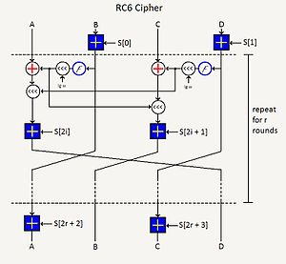
轮数 | 明文操作 |  | 密钥操作
 | 加
1 | x2 | t or u
 | 加
 | 乘
 | 移位
 | 加
 | 移位
根据AES的要求，一个分组密码必须处理128位输入/输出数据。尽管RC5是一个非常快的分组密码，但它处理128位分组块时用了2个64位工作寄存器；而AES目前在讲究效率和简洁方面不支持64位操作，于是RC6修正这个错误，使用4个32位寄存器而不是2个64位寄存器，以更好地实现加解密。
 | 加
2 | x2 | t or u
 | 加
 | 乘
 | 移位
 | 加
 | 移位
 | 加
3 | x2 | t or u
 | 加
 | 乘
 | 移位
 | 加
 | 移位
 | 加
4 | x2 | t or u
 | 加
 | 乘
 | 移位
 | 加
 | 移位
 | 加
5 | x2 | t or u
 | 加
 | 乘
 | 移位
 | 加
 | 移位
 | 加
6 | x2 | t or u
 | 加
 | 乘
 | 移位
 | 加
 | 移位
 | 加
7 | x2 | t or u
 | 加
 | 乘
 | 移位
 | 加
 | 移位
 | 加
8 | x2 | t or u
 | 加
 | 乘
 | 移位
 | 加
 | 移位
 | 加
9 | x2 | t or u
 | 加
 | 乘
 | 移位
 | 加
 | 移位
 | 加
10 | x2 | t or u
 | 加
 | 乘
 | 移位
 | 加
 | 移位
 | 加
11 | x2 | t or u
 | 加
 | 乘
 | 移位
 | 加
 | 移位
 | 加
12 | x2 | t or u
 | 加
 | 乘
 | 移位
 | 加
 | 移位
 | 加
13 | x2 | t or u
 | 加
 | 乘
 | 移位
 | 加
 | 移位
 | 加
14 | x2 | t or u
 | 加
 | 乘
 | 移位
 | 加
 | 移位
 | 加
15 | x2 | t or u
 | 加
 | 乘
 | 移位
 | 加
 | 移位
 | 加
16 | x2 | t or u
 | 加
 | 乘
 | 移位
 | 加
 | 移位
 | 加
17 | x2 | t or u
 | 加
 | 乘
 | 移位
 | 加
 | 移位
 | 加
18 | x2 | t or u
 | 加
 | 乘
 | 移位
 | 加
 | 移位
 | 加
20 | x2 | t or u
 | 加
 | 乘
 | 移位
 | 加
 | 移位
 | 加
 | 加
 |  |  | 循环次数 | DN | 9975
 |  |  | 轮函数 | ASN | 142
 |  |  | 阵列轮数 | RCC | 35
 |  |  | GRF轮数 | GRN | 128
 |  |  | 切换气泡数 | BUB | 9
 |  |  | 循环整数 | DNA | 77
 |  |  | 循环分数 | DNP | 119
 |  |  | 配置整数 | CTA | 4
 |  |  | 配置分数 | CTP | 2
 |  |  | 整数启动和排空时间 | PEA | 35
 |  |  | 分数启动和排空时间 | PEP | 2

 |  |  | 计算时间 | Cycle | 64071
 |  |  |  | 循环整数 | 684
 |  |  |  |  | 138
 |  |  |  |  | 63294
 |  |  |  | 循环分数 | 648
 |  |  |  |  | 129
 |  |  |  |  | 777

 |  |  | 计算时间 | Cycle | 50057
 |  |  |  | 配置整数 | 40036
 |  |  |  | 配置切换气泡 | 36
 |  |  |  | 配置分数 | 9985

 |  |  | 计算效率 | Active | 0.15568666011
 |  |  | BPC | Ideal | 0.19927282897

Serpent
轮数 | 明文操作
 | 初始置换
1 | 异或+字节替换
 | 移位 | L
 | 移位
 | 加
 | 移位
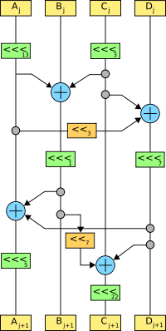
 | 加
 | 移位
2 | 异或+字节替换
 | 移位 | L
 | 移位
 | 加
 | 移位
 | 加
 | 移位
3 | 异或+字节替换
 | 移位 | L
 | 移位
 | 加
 | 移位
 | 加
 | 移位
4 | 异或+字节替换
 | 移位 | L
 | 移位
 | 加
 | 移位
 | 加
 | 移位
5 | 异或+字节替换
 | 移位 | L
 | 移位
 | 加
 | 移位
 | 加
 | 移位
6 | 异或+字节替换
 | 移位 | L
 | 移位
 | 加
 | 移位
 | 加
 | 移位
7 | 异或+字节替换
 | 移位 | L
 | 移位
 | 加
 | 移位
 | 加
 | 移位
8 | 异或+字节替换
 | 移位 | L
 | 移位
 | 加
 | 移位
 | 加
 | 移位
9 | 异或+字节替换
 | 移位 | L
 | 移位
 | 加
 | 移位
 | 加
 | 移位
10 | 异或+字节替换
 | 移位 | L
 | 移位
 | 加
 | 移位
 | 加
 | 移位
11 | 异或+字节替换
 | 移位 | L
 | 移位
 | 加
 | 移位
 | 加
 | 移位
12 | 异或+字节替换
 | 移位 | L
 | 移位
 | 加
 | 移位
 | 加
 | 移位
13 | 异或+字节替换
 | 移位 | L
 | 移位
 | 加
 | 移位
 | 加
 | 移位
14 | 异或+字节替换
 | 移位 | L
 | 移位
 | 加
 | 移位
 | 加
 | 移位
15 | 异或+字节替换
 | 移位 | L
 | 移位
 | 加
 | 移位
 | 加
 | 移位
16 | 异或+字节替换
 | 移位 | L
 | 移位
 | 加
 | 移位
 | 加
 | 移位
17 | 异或+字节替换
 | 移位 | L
 | 移位
 | 加
 | 移位
 | 加
 | 移位
18 | 异或+字节替换
 | 移位 | L
 | 移位
 | 加
 | 移位
 | 加
 | 移位
19 | 异或+字节替换
 | 移位 | L
 | 移位
 | 加
 | 移位
 | 加
 | 移位
20 | 异或+字节替换
 | 移位 | L
 | 移位
 | 加
 | 移位
 | 加
 | 移位
21 | 异或+字节替换
 | 移位 | L
 | 移位
 | 加
 | 移位
 | 加
 | 移位
22 | 异或+字节替换
 | 移位 | L
 | 移位
 | 加
 | 移位
 | 加
 | 移位
23 | 异或+字节替换
 | 移位 | L
 | 移位
 | 加
 | 移位
 | 加
 | 移位
24 | 异或+字节替换
 | 移位 | L
 | 移位
 | 加
 | 移位
 | 加
 | 移位
25 | 异或+字节替换
 | 移位 | L
 | 移位
 | 加
 | 移位
 | 加
 | 移位
26 | 异或+字节替换
 | 移位 | L
 | 移位
 | 加
 | 移位
 | 加
 | 移位
27 | 异或+字节替换
 | 移位 | L
 | 移位
 | 加
 | 移位
 | 加
 | 移位
28 | 异或+字节替换
 | 移位 | L
 | 移位
 | 加
 | 移位
 | 加
 | 移位
29 | 异或+字节替换
 | 移位 | L
 | 移位
 | 加
 | 移位
 | 加
 | 移位
30 | 异或+字节替换
 | 移位 | L
 | 移位
 | 加
 | 移位
 | 加
 | 移位
31 | 异或+字节替换
 | 移位 | L
 | 移位
 | 加
 | 移位
 | 加
 | 移位
32 | 异或+字节替换
 | 异或
 | 最终置换

 |  |  | 循环次数 | DN | 9975
 |  |  | 轮函数 | ASN | 221
 |  |  | 阵列轮数 | RCC | 37
 |  |  | GRF轮数 | GRN | 128
 |  |  | 切换气泡数 | BUB | 10
 |  |  | 循环整数 | DNA | 77
 |  |  | 循环分数 | DNP | 119
 |  |  | 配置整数 | CTA | 5
 |  |  | 配置分数 | CTP | 36
 |  |  | 整数启动和排空时间 | PEA | 37
 |  |  | 分数启动和排空时间 | PEP | 36

 |  |  | 计算时间 | Cycle | 81300
 |  |  |  | 循环整数 | 870
 |  |  |  |  | 173
 |  |  |  |  | 80311
 |  |  |  | 循环分数 | 825
 |  |  |  |  | 164
 |  |  |  |  | 989

 |  |  | 计算时间 | Cycle | 60125
 |  |  |  | 配置整数 | 50055
 |  |  |  | 配置切换气泡 | 50
 |  |  |  | 配置分数 | 10020

 |  |  | 计算效率 | Active | 0.12269372694
 |  |  | BPC | Ideal | 0.1659043659

